Sheet1
预 算 表
序号 | 名 称 | 型号 | 单位 | 数量 | 单价 | 总价 | 图片 | 备 注
1 | 电动伸缩门门体 | 顺航 | 米 | 10 | 1950 | 19500 | 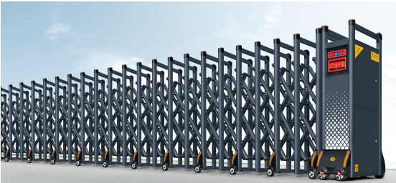 | 品牌：金鸿锋 一、门体采用新型型材高强度铝合金，表面采用电泳着色工艺处理，防腐蚀、不脱落，防静电。可长期暴露在烈日或是暴风雨中，门体色泽依然靓丽。 1、主料规格：（60*45*1.0）mm心型管， 带滑槽新型材料。门体主框的间距是35CM， 2、交叉杆规格：（45*32*1.0）mm八角形，采用三排联动，每个交叉杆孔眼镶有耐磨套，可做到无刺耳磨擦运行，带负载45°角旋转测试无明显松动。门排之间连接紧密合理，整体结构紧凑。 3、顶部与轮盖采用进口ABC料，反光片采用PC料，晚上带夜反光作用。 4、行走轮均采用轴承橡胶轮，使轮子行走时更顺畅，轨道距离600mm。, 二、机头配置， 1、电机采用220V专用电机，输入电压：AC220V ± 10%（50Hz）、电机功率：370W、工作温度：-40℃ - +55℃，铝合金精密压铸箱体，外观新颖，散热性能良好； 2、结构紧凑、性能稳定、启动力矩大，能适应频繁正反转； 3、嵌入式热保装置，延长开门机使用寿命； 4、良好的自锁性能，可手动解脱自锁实现手动开、关门；能在-35℃低温环境下正常工作。
2 | 无轨驱动系统 | 顺航 | 套 | 1 | 9200 | 9200
3 | 显示屏 | 顺航 | 套 | 1 | 2600 | 2600
4 | 安装调试 |  | 项 | 1 | 7500 | 7500
5 | 耐磨地坪漆 |  | 平方米 | 250 | 125 | 31250
6 | 挡雨彩钢棚 |  | 平方米 | 105 | 280 | 29400
小计（人民币大写）：玖万玖仟肆佰伍拾元整 |  |  |  |  |  | 99450 | 含税

